A_Decision
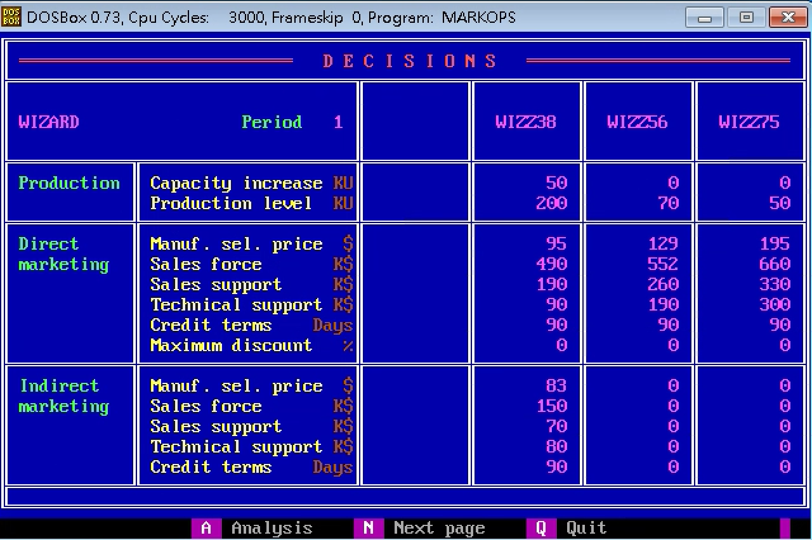
 | Z38 | Z56 | Z75
PC | 50 | 0 | 0
PV | 200 | 70 | 50
DMSP | 95 | 129 | 195
DSF | 490 | 552 | 660
DSS | 190 | 260 | 330
DTS | 90 | 190 | 300
DCT | 90 | 90 | 90
DMD | 0 | 0 | 0
IMSP | 83 | 0 | 0
ISF | 150 | 0 | 0
ISS | 70 | 0 | 0
ITS | 80 | 0 | 0
ICT | 90 | 0 | 0

B_SalesProduction
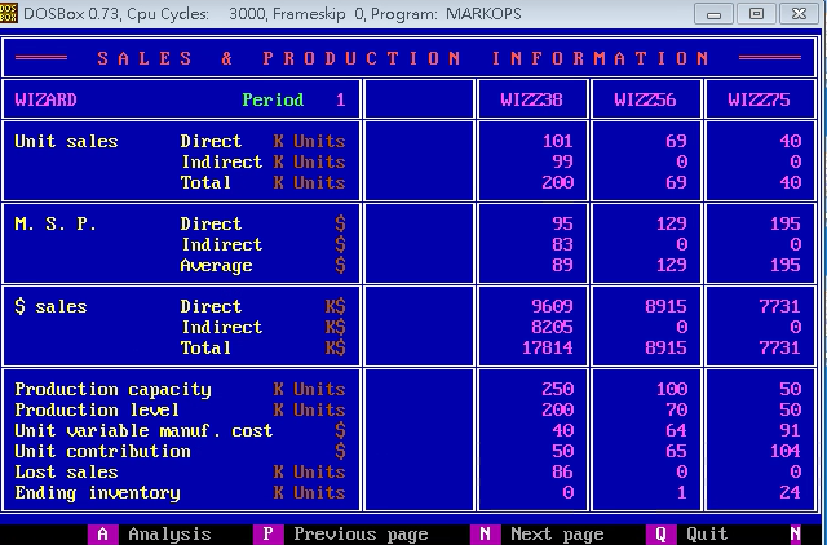
 | Z38 | Z56 | Z75
DUS | 101 | 69 | 40
IUS | 99 | 0 | 0
TUS | 200 | 69 | 40
DMSP | 95 | 129 | 195
IMSP | 83 | 0 | 0
AMSP | 89 | 129 | 195
DS | 9609 | 8915 | 7731
IS | 8205 | 0 | 0
TS | 17814 | 8915 | 7731
PC | 250 | 100 | 50
PV | 200 | 70 | 50
UVMC | 40 | 64 | 91
UC | 50 | 65 | 104
LS | 86 | 0 | 0
EI | 0 | 1 | 24

C_ProductContribution
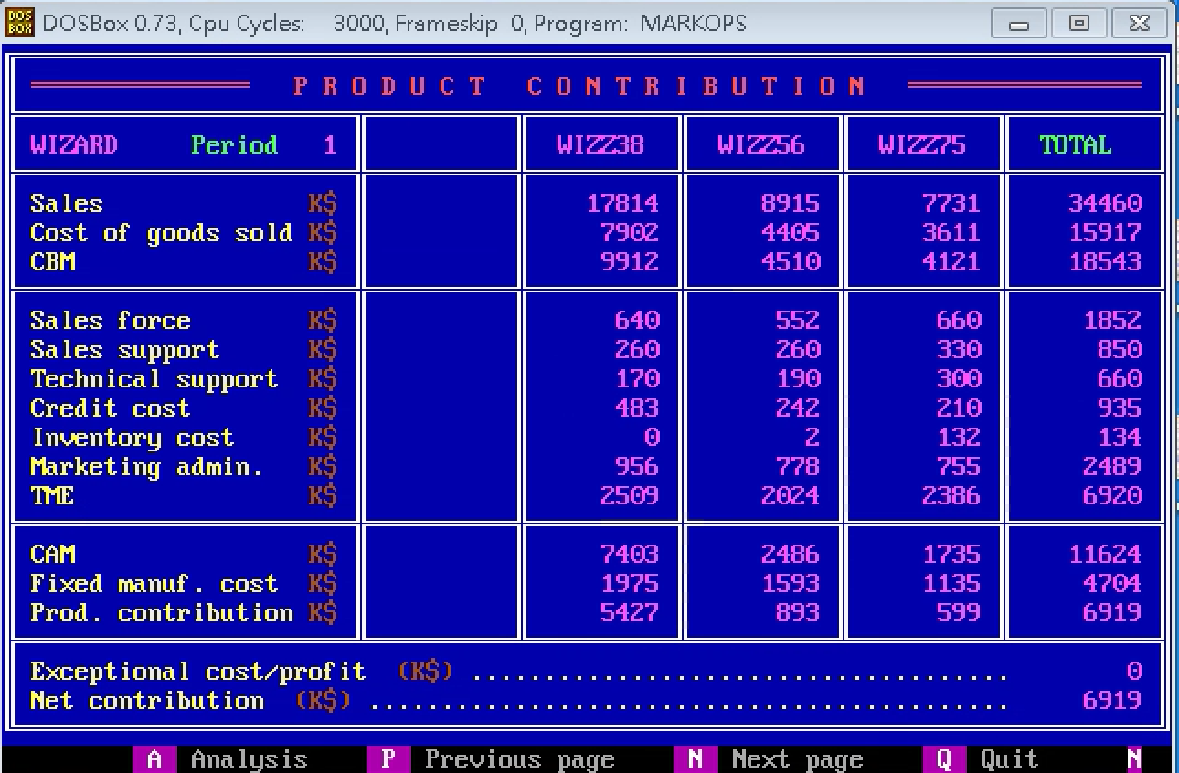
 | Z38 | Z56 | Z75 | Total
S | 17814 | 8915 | 7731 | 34460
CGS | 7902 | 4405 | 3611 | 15917
CBM | 9912 | 4510 | 4121 | 18543
SF | 640 | 552 | 660 | 1852
SS | 260 | 260 | 330 | 850
TS | 170 | 190 | 300 | 660
CC | 483 | 242 | 210 | 935
INV | 0 | 2 | 132 | 134
ADM | 956 | 778 | 755 | 2489
TME | 2509 | 2024 | 2386 | 6920
CAM | 7403 | 2486 | 1735 | 11624
FMC | 1975 | 1593 | 1135 | 4704
PC | 5427 | 893 | 599 | 6919
ECP |  |  |  | 0
NC |  |  |  | 6919

D_Cumulative
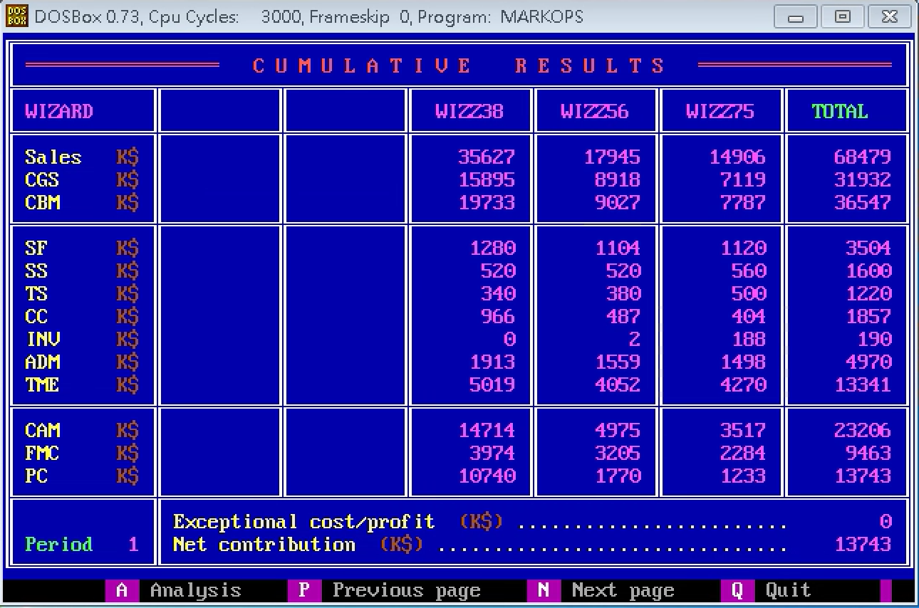
 | Z38 | Z56 | Z75 | Total
S | 35627 | 17945 | 14906 | 68479
CGS | 15895 | 8918 | 7119 | 31932
CBM | 19733 | 9027 | 7787 | 36547
SF | 1200 | 1104 | 1120 | 3504
SS | 520 | 520 | 560 | 1600
TS | 340 | 380 | 500 | 1220
CC | 966 | 487 | 404 | 1857
INV | 0 | 2 | 188 | 190
ADM | 1913 | 1559 | 1498 | 4970
TME | 5019 | 4052 | 4270 | 13341
CAM | 14714 | 4975 | 3517 | 23206
FMC | 3974 | 3205 | 2284 | 9463
PC | 10740 | 1770 | 1233 | 13643
ECP |  |  |  | 0
NC |  |  |  | 13743

E_ProductSales
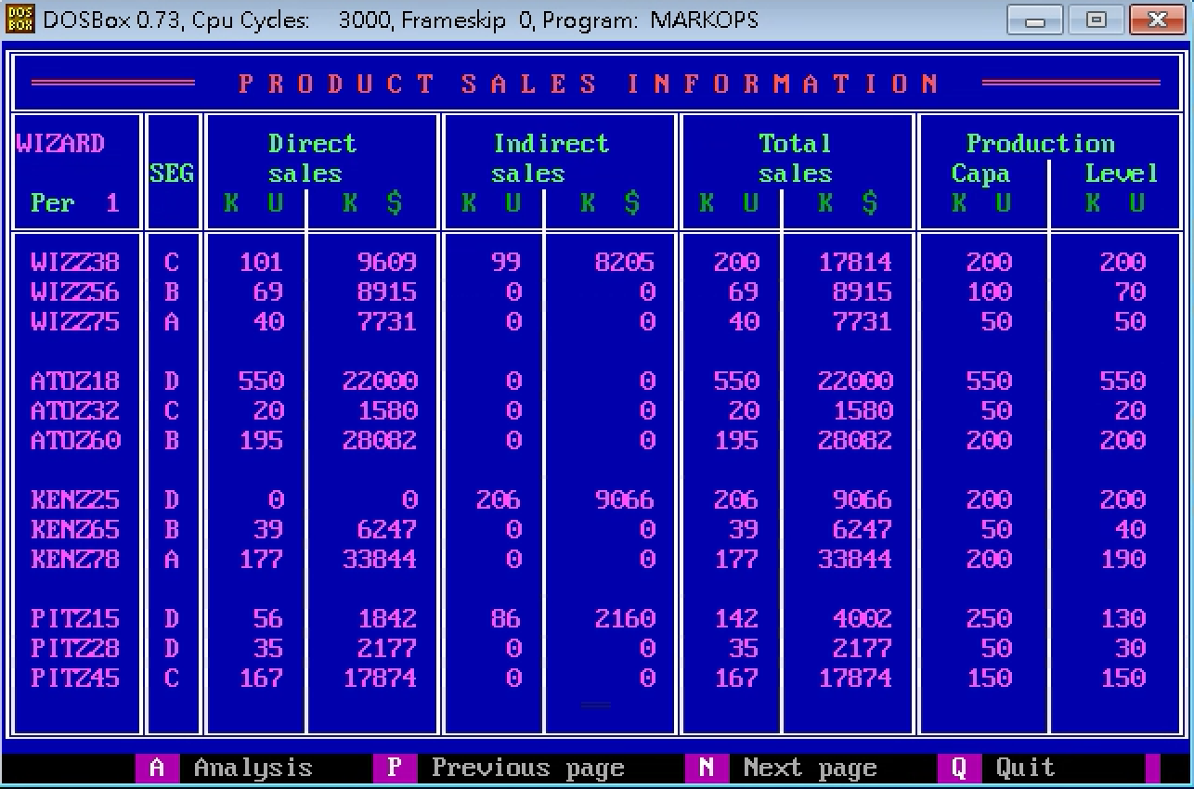
Company | Product | Seg | UDS | MDS | UIS | MIS | UTS | MTS | PC | PV
W | Z38 | C | 101 | 9609 | 99 | 8205 | 200 | 17814 | 200 | 200
W | Z56 | B | 69 | 8915 | 0 | 0 | 69 | 8915 | 100 | 70
W | Z75 | A | 40 | 7731 | 0 | 0 | 40 | 7731 | 50 | 50
A | Z18 | D | 550 | 22000 | 0 | 0 | 550 | 22000 | 550 | 550
A | Z32 | C | 20 | 1580 | 0 | 0 | 20 | 1580 | 50 | 20
A | Z60 | B | 195 | 28082 | 0 | 0 | 195 | 28082 | 200 | 200
K | Z25 | D | 0 | 0 | 206 | 9066 | 206 | 9066 | 200 | 200
K | Z65 | B | 39 | 6247 | 0 | 0 | 39 | 6247 | 50 | 40
K | Z78 | A | 177 | 33844 | 0 | 0 | 177 | 33844 | 200 | 190
P | Z15 | D | 56 | 1842 | 86 | 2160 | 142 | 4002 | 250 | 130
P | Z28 | D | 35 | 2177 | 0 | 0 | 35 | 2177 | 50 | 30
P | Z45 | C | 167 | 17874 | 0 | 0 | 167 | 17874 | 150 | 150

F_MS
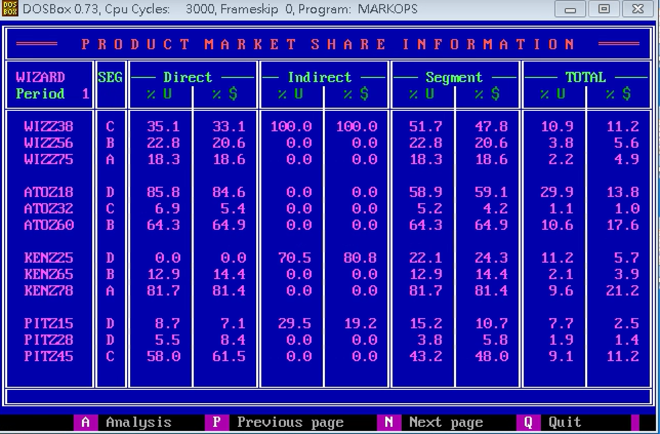
Company | Product | Seg | UDS_P | MDS_P | UIS_P | MIS_P | US_P | MS_P | UTS_P | MTS_P
W | Z38 | C | 35.1 | 33.1 | 100 | 100 | 51.7 | 47.8 | 10.9 | 11.2
W | Z56 | B | 22.8 | 20.6 | 0 | 0 | 22.8 | 20.6 | 3.8 | 5.6
W | Z75 | A | 18.3 | 18.6 | 0 | 0 | 18.3 | 18.6 | 2.2 | 4.9
A | Z18 | D | 85.8 | 84.6 | 0 | 0 | 58.9 | 59.1 | 29.9 | 13.8
A | Z32 | C | 6.9 | 5.4 | 0 | 0 | 5.2 | 4.2 | 1.1 | 1
A | Z60 | B | 64.3 | 64.9 | 0 | 0 | 64.3 | 64.9 | 10.6 | 17.6
K | Z25 | D | 0 | 0 | 70.5 | 80.8 | 22.1 | 24.3 | 11.2 | 5.7
K | Z65 | B | 12.9 | 14.4 | 0 | 0 | 12.9 | 14.4 | 2.1 | 3.9
K | Z78 | A | 81.7 | 81.4 | 0 | 0 | 81.7 | 81.4 | 9.6 | 21.2
P | Z15 | D | 8.7 | 7.1 | 29.5 | 19.2 | 15.2 | 10.7 | 7.7 | 2.5
P | Z28 | D | 5.5 | 8.4 | 0 | 0 | 3.8 | 5.8 | 1.9 | 1.4
P | Z45 | C | 58 | 61.5 | 0 | 0 | 43.2 | 48 | 9.1 | 11.2

G_ProductPosi
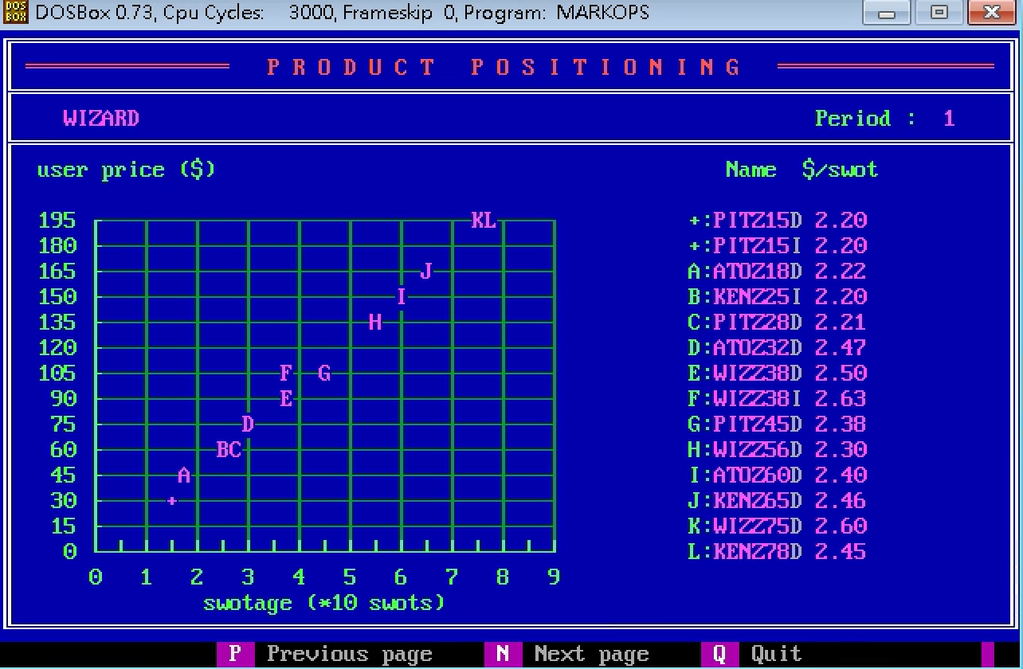
Company | Product | SM | USWOT
P | Z15 | D | 2.2
P | Z15 | I | 2.2
A | Z18 | D | 2.22
K | Z25 | I | 2.2
P | Z28 | D | 2.21
A | Z32 | D | 2.47
W | Z38 | D | 2.5
W | Z38 | I | 2.64
P | Z45 | D | 2.38
W | Z56 | D | 2.3
A | Z60 | D | 2.4
K | Z65 | D | 2.46
W | Z75 | D | 2.6
K | Z78 | D | 2.45

H_CompetitiveDirect
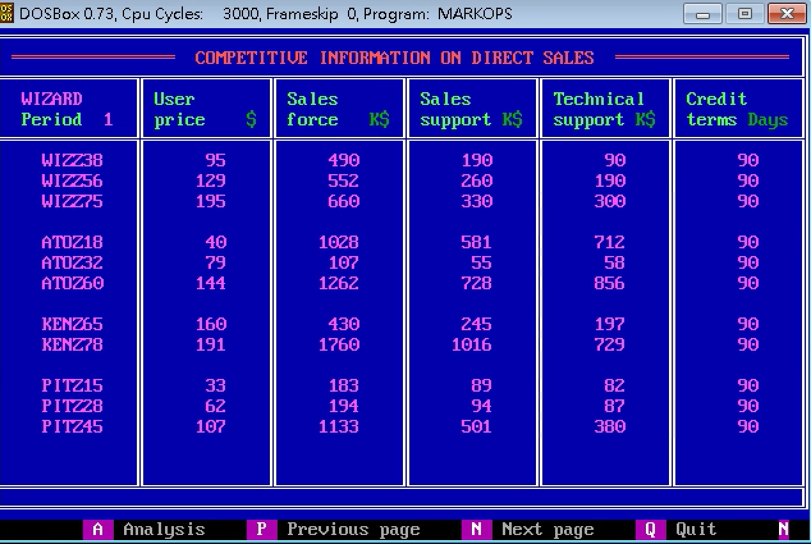
Company | Product | UP | SF | SS | TS | CT
W | Z38 | 95 | 490 | 190 | 90 | 90
W | Z56 | 129 | 552 | 260 | 190 | 90
W | Z75 | 195 | 660 | 330 | 300 | 90
A | Z18 | 40 | 1028 | 581 | 712 | 90
A | Z32 | 79 | 107 | 55 | 58 | 90
A | Z60 | 144 | 1262 | 728 | 856 | 90
K | Z65 | 160 | 430 | 245 | 197 | 90
K | Z78 | 191 | 1760 | 1016 | 729 | 90
P | Z15 | 33 | 183 | 89 | 82 | 90
P | Z28 | 62 | 194 | 94 | 87 | 90
P | Z45 | 107 | 1133 | 501 | 380 | 90

I_CompetitiveIndirect
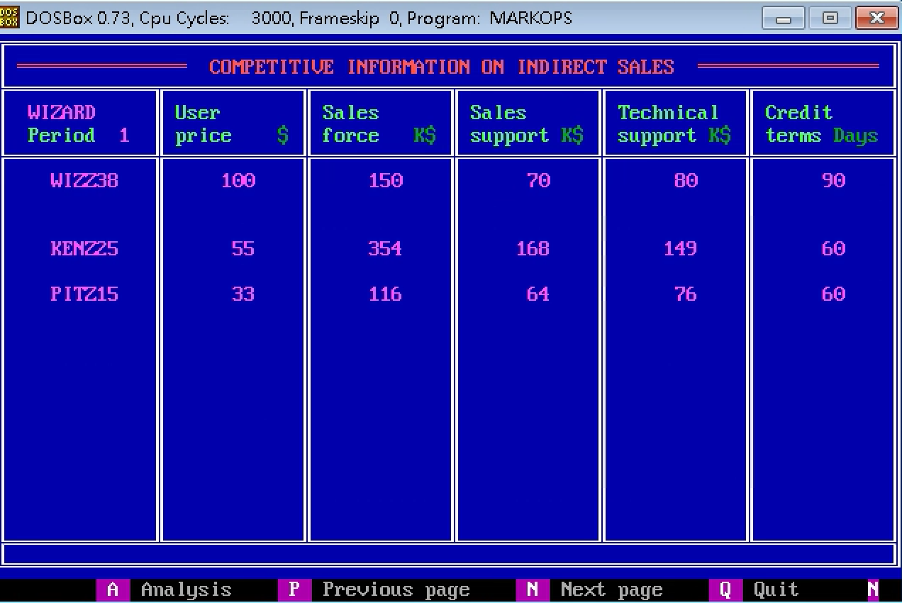
Company | Product | UP | SF | SS | TS | CT
W | Z38 | 100 | 150 | 70 | 80 | 90
K | Z25 | 55 | 354 | 168 | 149 | 60
P | Z15 | 33 | 116 | 64 | 76 | 60

J_Forecast
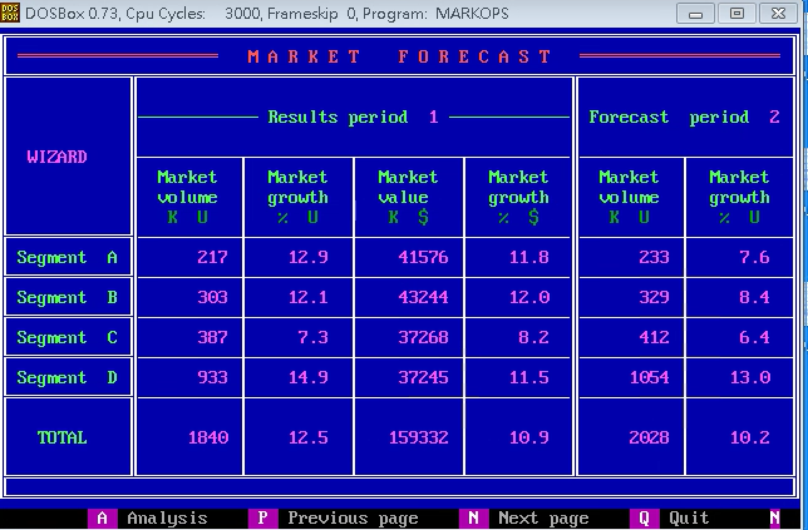
Seg | MV_1 | MVG_1 | MS_1 | MSG_1 | MV_2 | MVG_2
A | 217 | 12.9 | 41576 | 11.8 | 233 | 7.6
B | 303 | 12.1 | 43244 | 12 | 329 | 8.4
C | 387 | 7.3 | 37268 | 8.2 | 412 | 6.4
D | 933 | 14.9 | 37245 | 11.5 | 1054 | 13
Total | 1840 | 12.5 | 159332 | 10.9 | 2028 | 10.2

K_RD
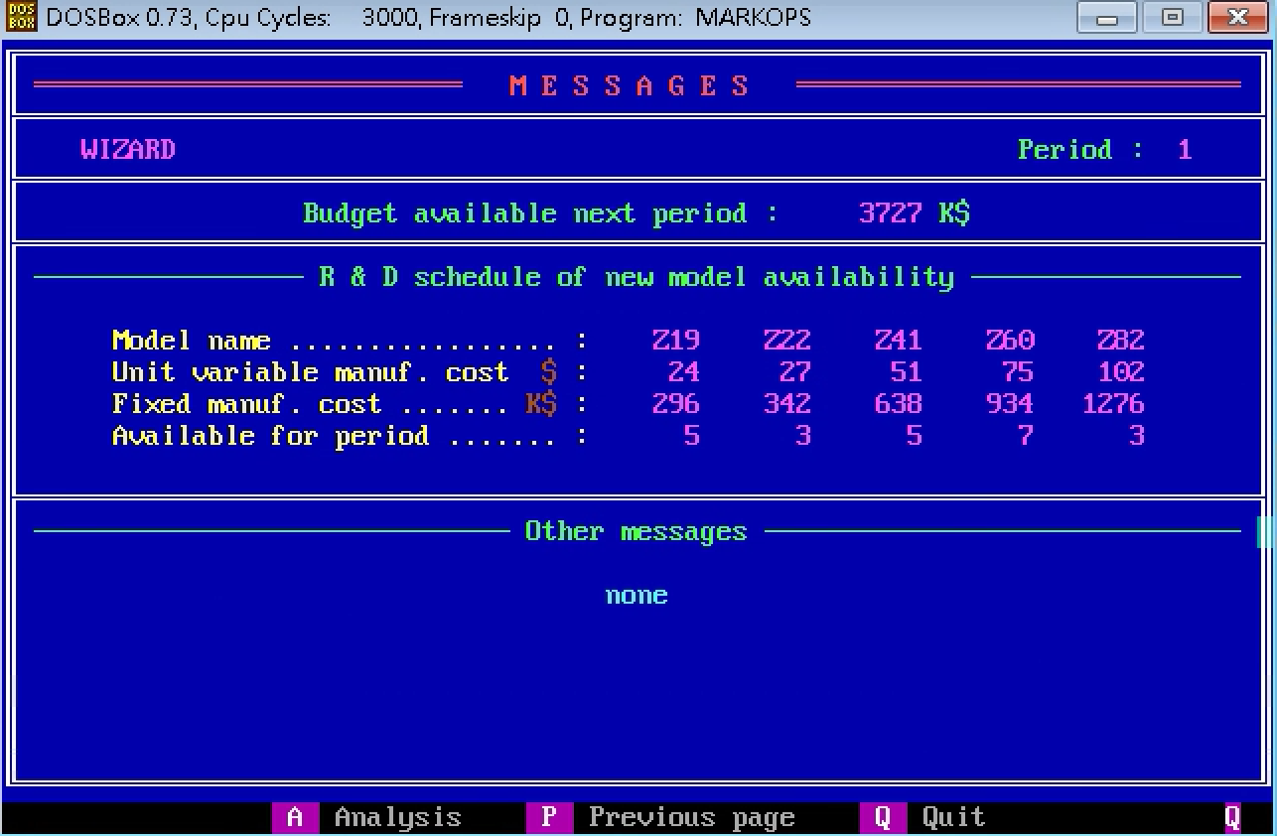
 | Z19 | Z22 | Z41 | Z60 | Z82
UVMC | 24 | 27 | 51 | 75 | 102
MC | 296 | 342 | 638 | 934 | 1276
Available | 5 | 3 | 5 | 7 | 3

Z_Projection
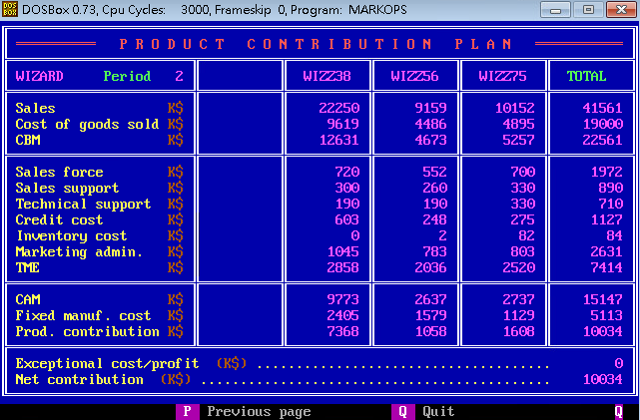
 | Z38 | Z56 | Z75 | Total
S | 22250 | 9159 | 10152 | 41561
CGS | 9619 | 4486 | 4895 | 19000
CBM | 12631 | 4673 | 5257 | 22561
SF | 720 | 552 | 700 | 1972
SS | 300 | 260 | 330 | 890
TS | 190 | 190 | 330 | 710
CC | 603 | 248 | 275 | 1127
INV | 0 | 2 | 82 | 84
ADM | 1045 | 783 | 803 | 2631
TME | 2858 | 2036 | 2520 | 7414
CAM | 9773 | 2637 | 2737 | 15147
FMC | 2405 | 1579 | 1129 | 5113
PC | 7368 | 1058 | 1608 | 10034
ECP |  |  |  | 0
NC |  |  |  | 10034

